20. Ads Campaign
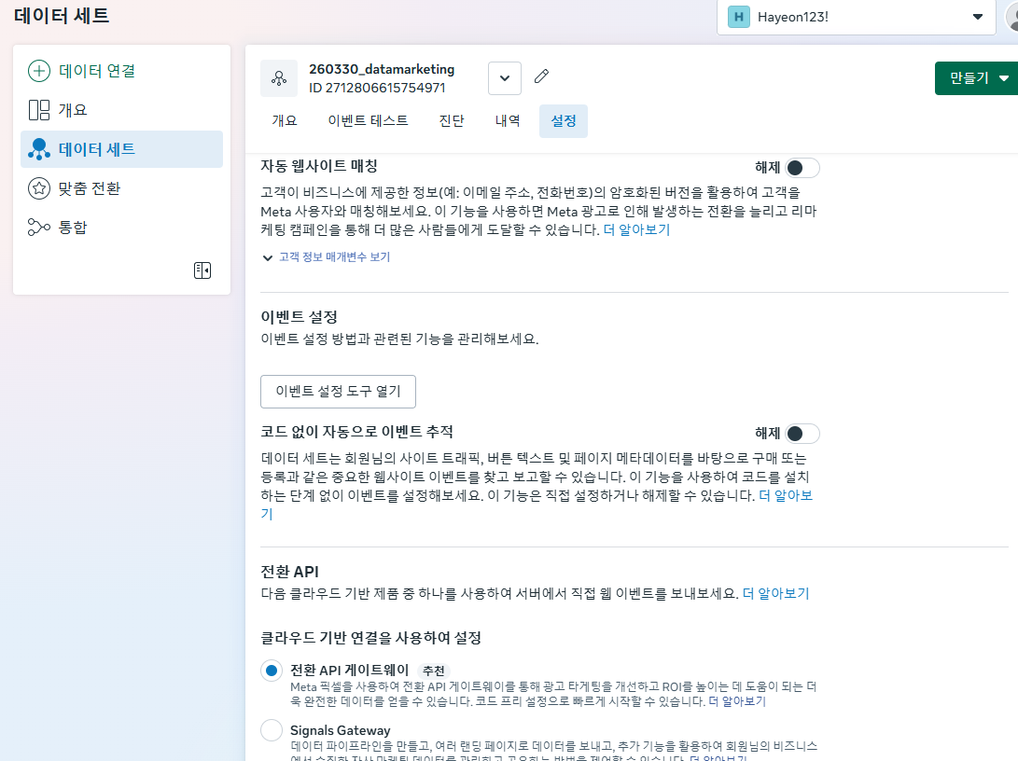
20. Ads Campaign

1. 메타 비즈니스 관리자

 | 1) 관리자 권한 부여: 여러관리자가 광고캠페인 관리가 가능 (SNS 채널을 통해서 광고 집행-> 관리자 여러명 / 채널 계정의 소유주만 접속가능)
 | 2) 픽셀 추적 코드 : 이벤트 설정 -> 사용자의 액션행위 수집 -> 기반 리타겟팅 광고 캠페인(*광고 효율성 극대화)
 | 3) 스마트폰 : 인스타그램 앱 접속 > 설정 > 계정 설정 변환(일반 -> 프로페셔널 계정 =비즈니스)
 | 4) 데스크탑 > 페이스북 사이트 접속 > 페이지 생성
 | 5) 인스타그램 프로페셔널 계정 & 페이스북 페이지 연동

 | 6) 메타 비즈니스 관리자 접속
 |  | -계정 1개당
 |  | -비즈니스 포트폴리오 최대 2개까지 생성 가능
 |  | -각 비즈니스 포트폴리오별 광고계정(갯수 제한 x)
 |  | 비즈니스 자산 > 데이터 세트 생성(픽셀 코드를 생성한 후 픽셀코드를 통해서 수집한 데이터가 저장될 공간

 |  | https://business.facebook.com/

 | 이벤트 관리자 > 데이터 연결 > 새 데이터 소스 연결 > 웹 > 광고계정설정 > (픽셀코드설치) 직접설정 > Meta 픽셀전용 > 코드 복사

 | 카페 24 접속 > 쇼핑몰 설정 > 기본설정 > 검색엔진 최적화(SEO) > 코드 직접 입력 > 코드 붙여넣기

 | 이벤트 세팅
 | 데이터 세트 > 설정 > 이벤트 설정 > 이벤트 설정도구 열기 > 카페24 링크 넣기

28. SEO,SEM,SERP
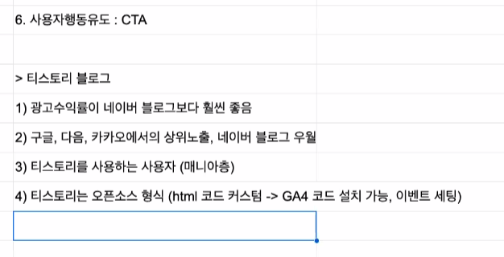
1. SEO: Search Engine Optimization
-블로그 등 텍스트 기반의 컨텐츠를 활용해서 포털사이트 내 사용자가 특정 키워드 검색 시, 자사 켄텐츠가 상위노출 되도록 하는 전략 방법
-장점:별도의 비용x / 단점: 경쟁이 치열하고, 상위노출까지 시간이 많이 걸림
- 회사(인하우스)에서 직접 SEO를 제작하는 곳은 가급적 안가길
- 외부 바이럴 업체 컨트롤을 통해 SEO를 관리하는 곳으로 취업하길

2. SEM: Search Engine Marketing
- 유료결제를 통해서 광고상품을 활용 -> 상위 노출
=> 누군가가 검색을 하며 뜨는 페이지에 나의 광고 기재
-장점: 돈을 사용하기 대문에 빠른 노출 사능, 성과 분석 / 단점: 돈없으면 노출 자체가 금지

3. SERP: Search Engine Result Page
- 고구마, 커피, 나이키 > 사이트 내 검색 결과 페이지 순서 상이함.

4. AEO : Answer Engine Optimization
- 포털 사이트 내 사용자가 키워드 검색시, AI가 키워드 및 질문에 대한 답변으로 우리의 컨텐츠가 채택될 수 있도록 컨테츠 기획.제작

5.GEO: Generative Engine Optimization
- 생성형 AI를 통해서 특정 키워드 및 질문 시, 답변으로 채택가능한 컨텐츠가 될 수 있도록 기획, 제작

AI 모델이 어떤 데이터,어떻게 생긴 컨텐츠롸 다입안?

컨텐츠 제목: SEO +CTR
> 일반 사용자들이 주로 검색하는 키워드를 기반으로 제목생성, 클릭하고 싶은 마음이 들 수 있도록 유도문장

2. 컨텐츠 상단: HOOK
> 문제제기형 질의 응답 형식(검색 최적화용 답변)

3. 핵심주제 인사이트 도출 :SUmmary
> 근거자료, 수치, 데이터, 차트, 그래프들 함 3-5개정도

4. 해결책 SOULTIO

6. 사용자 행동 유도 cta
1) 광고 수익률이 네이버 블로그보다 좋음

